1. CUTTING DOCKET
 |  |  |  |  |  |  |  |  |  |  |  |  | Mã số: |  | MER.QT-1.BM.4
 |  |  |  |  |  |  |  |  |  |  |  |  | Lần ban hành: |  | 01
 |  |  |  |  |  |  |  |  |  |  |  |  | Số trang |  | 03/03
 | BÍCH/ QUỲNH 251
 | CUTTING DOCKET |  |  |  |  | THAM KHẢO CÁCH MAY: ÁO MẪU 1ST PROTO SAMPLE MÃ HÀNG CRTZ-1164 , BLACK SIZE L, CHUYỂN CÙNG TÁC NGHIỆP 01.10.24 |  |  |  |  | 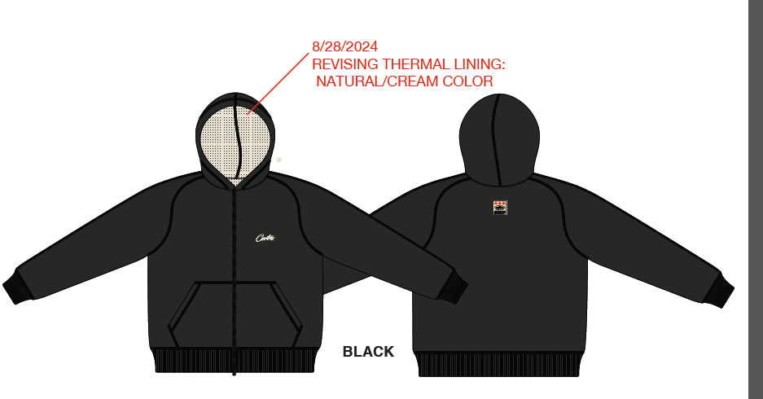
 | JOB NUMBER: |  | C21 FW24 G2739
 | STYLE NUMBER: |  | CRTZ-1164
 | STYLE NAME : |  | HMP THERMAL ZIP HOODIE
 | SEASON: |  | FW24
 | TÊN HÀNG: |  | HOODIE |  |  |  |  |  | DROP: |  |  | DROP 6
 | NGÀY CẤP: |  | 11-Sep-24 |  |  |  |  |  | VẢI CHÍNH: |  |  | FLEECE 100%COTTON_CM40S/1+CM20S/1+CD10S/1_410GSM_VTK5946-1MB
 | NGÀY GIAO HÀNG: |  |  |  |  |  |  |  | THÀNH PHẦN VẢI: |  |  | 100% COTTON
 |  |  |  |  |  |  |  |  | KHỔ VẢI: |  |  | 182CM
 | Xí nghiệp: |  | UN-AVAILABLE |  |  |  |  |  | KHÁCH HÀNG: |  |  | CORTEIZ
 | XUẤT NGÀY

 |  | SKU | COLOR | SIZE: |  | XS | S | M | L | XL | XXL |  |  |  |  | TOTAL
 | ORDER CUT |  | BLACK |  |  | 38 | 209 | 399 | 228 | 57 | 19 |  |  |  |  | 950
 | EXTRA (+/-) |  | BLACK |  |  | 2 | 9 | 16 | 8 | 2 | 2 |  |  |  |  | 39
 | PHOTOSHOOT |  | BLACK |  |  | 1 | 2 | 3 | 3 | 1 | 1 |  |  |  |  | 11

 | GRAND TOTAL: |  |  |  |  | 41 | 220 | 418 | 239 | 60 | 22 |  |  |  |  | 1000

 | PHẦN A : VẢI |  | NCC TAHTONG
VẢI |  |  | VỊ TRÍ | MÀU | ĐVT | SỐ LƯỢNG ĐƠN HÀNG | ĐỊNH MỨC | SỐ LƯỢNG THEO ĐỊNH MỨC (NET) | LỖI VẢI (DEFECT) + ĐẦU KHÚC | SỐ LƯỢNG CẦN CẤP CHO TEST INHOUSE | SỐ LƯỢNG CẦN CẤP CHO TEST OUTSOURCE | SỐ LƯỢNG CẦN CẤP CHO TỔ CẮT (GROSS) | GHI CHÚ / CODE VẢI
#REF!
1 | FLEECE 100%COTTON_CM40S/1+CM20S/1+CD10S/1_410GSM_VTK5946-1MB |  | VẢI CHÍNH | BLACK | M | 353 | 1.16 | 409.5 | 32.62 | 0.00 | 3.00 | 443 | CTFW24P0424001A00K 'DC5054 ÁNH C CẤP ĐỦ
2 | FLEECE 100%COTTON_CM40S/1+CM20S/1+CD10S/1_410GSM_VTK5946-1MB |  | VẢI CHÍNH | BLACK | M | 647 | 1.53 | 989.9 | 74.89 | 0.00 | 0.00 | 1,065 | CTFW24P0424001A00K 'DC5269B ÁNH D CẤP TRIỆT TIÊU ĐI SƠ ĐỘ CỤM NGẮN ĐỐI CHIỀU
3 | RIB 1X1_100%COTTON_CM20S/2_415GSM_VTK5947M |  | BO TAY/BO LAI | BLACK | M | 353 | 0.24 | 84.7 | 4.89 | 0.00 | 0.00 | 90 | CTFW24P0424002A00K '3524 ÁNH C CẤP ĐỦ- DÙNG CHO MAIN ÁNH C
4 | RIB 1X1_100%COTTON_CM20S/2_415GSM_VTK5947M |  | BO TAY/BO LAI | BLACK | M | 647 | 0.24 | 155.3 | 3.67 | 0.00 | 0.00 | 159 | CTFW24P0424002A00K 'DC5233 ÁNH D CẤP ĐỦ- DÙNG CHO MAIN ÁNH D
5 | HXUN2041-1 WAFFLE 47.5% COTTON 50.8% POLYESTER 1.7% SPANDEX |  | LÓT TRONG | PRISTINE | M | 1000 | 1.16 | 1160.0 | 59.93 | 0.00 | 0.00 | 1,220 | CTFW24P0437001U00F 'H14082759 ÁNH A CẤP ĐỦ

 | PHẦN B : PHỤ LIỆU
PHỤ LIỆU |  |  |  |  | MÀU PHỤ LIỆU | CODE MÀU | MÀU VẢI |  | ĐVT | SỐ LƯỢNG ĐH | ĐỊNH MỨC | SỐ LƯỢNG THEO ĐM | HAO HỤT | SỐ LƯỢNG CẤP | GHI CHÚ
1 | CHỈ MAY CHÍNH 40/2 - CHỈ MAY CHÍNH + DIỄU |  |  |  | BLACK | BLACK 1500 | BLACK |  | CUỘN | 1000 | 0.12 | 120.0 |  | 120
2 | CHỈ MAY CHÍNH 40/2 - CHỈ MAY PHỐI |  |  |  | CREAM | K1004 | BLACK |  | CUỘN | 1000 | 0.03 | 32.0 |  | 32 | BDSS24CHI1 (CẤP HẾT) + PALACE TỒN
2 | CHỈ MAY CHÍNH 40/2 - CHỈ MAY NHÃN |  |  |  | NATURAL | K8399 | BLACK |  | CUỘN | 1000 | 0.00 | 0.2 |  | 1
3 | NHÃN CHÍNH +SIZE HMP |  |  |  | NATURAL | BLACK | BLACK |  | CUỘN | 1000 | 1.00 | 1000.0 |  | 1000
4 | NHÃN THÀNH PHẦN 100%COTTON PO# 00229 CRTZ_1164 |  |  |  | WHITE | WHITE | BLACK |  | PCS | 1000 | 1.00 | 1000.0 |  | 1000
5 | NHÃN TRANG TRÍ HMP 2" X2" |  |  |  | NATURAL | NATURAL | BLACK |  | CUỘN | 1000 | 1.00 | 1000.0 |  | 1000
6 | DÂY KÉO GIỮA TRƯỚC |  |  |  | BLACK | VJ548 | BLACK |  | CUỘN | 1000 | 1.00 | 1000.0 |  | 1000 | C21-0472- DÙNG TRƯỚC TỚI PO C21-0441

 | PHẦN C : PHỤ LIỆU ĐÓNG GÓI
PHỤ LIỆU |  |  |  |  | MÀU PHỤ LIỆU | CODE MÀU | MÀU VẢI |  | ĐVT | SỐ LƯỢNG ĐH | ĐỊNH MỨC | SỐ LƯỢNG THEO ĐM | HAO HỤT | SỐ LƯỢNG CẤP | GHI CHÚ
1 | POLYBAG MAINLINE 370mm X 470mm - CÓ CHỮ HMP |  |  |  | CLEAR | CLEAR | BLACK |  | PCS | 1000 | 1.00 | 1000 |  | 1000
2 | POLYBAG STICKER 2” (L) x 1” (W) |  |  |  | WHITE | WHITE | BLACK |  | PCS | 1000 | 1.00 | 1000 |  | 1000 | C21-0444
3 | THẺ BÀI VVS 4.2998” H X 3" W |  |  |  | KHAKI | KHAKI | BLACK |  | PCS | 1000 | 1.00 | 1000 |  | 1000 | C21-0455
4 | DÂY TREO THẺ BÀI |  |  |  | WHITE | WHITE | BLACK |  | PCS | 1000 | 1.00 | 1000 |  | 1000 | C21-0455
5 | GIẤY CHỐNG ẨM |  |  |  | WHITE | WHITE | BLACK |  | PCS | 1000 | 1.00 | 1000 |  | 1000
6 | BAO LỚN (100CMX120CM) |  |  |  | CLEAR | CLEAR | BLACK |  | PCS | 1000 | 0.08 | 83 |  | 84
7 | LÓT THÙNG |  |  |  | NATURAL | NATURAL | BLACK |  | PCS | 1000 | 0.17 | 167 |  | 167
8 | THÙNG CARTON |  |  |  | NATURAL | NATURAL | BLACK |  | PCS | 1000 | 0.08 | 83 |  | 84

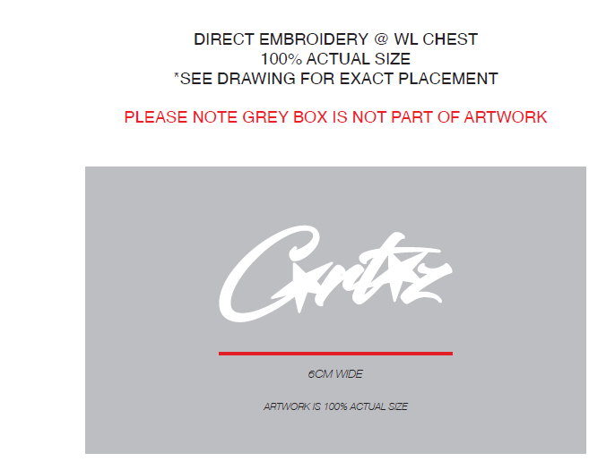
 | PHẦN D : IN / THÊU / WASH |  |  |  |  |  |  |  | PHẦN E : HÌNH
1 | IN : | KHÔNG IN

2 | THÊU : | THÊU BÁN THÀNH PHẨM TẠI THÂN TRƯỚC TRÁI
 | CHẤT LƯỢNG VÀ KÍCH THƯỚC
 | MÀU VẢI |  | DUYỆT HÌNH THÊU THEO
 | BLACK |  | -DUYỆT CHẤT LƯỢNG,MÀU SẮC HÌNH THÊU: THEO ÁO MẪU 1ST PROTO SAMPLE CRTZ-1164 , SIZE L , MÀU BLACK CHUYỂN CÙNG TÁC NGHIỆP

 | THÔNG TIN ĐỊNH VỊ HÌNH THÊU
 |  |  | XS | S | M | L | XL | XXL
 | KÍCH THƯỚC |  | W: 6 CM
 | ĐỊNH VỊ HÌNH THÊU: TỪ ĐỈNH VAI XUỐNG ĐỈNH HÌNH THÊU |  | 8.25" | 8.25" | 8.5" | 8.5" | 8.75" | 8.75"
 | ĐỊNH VỊ HÌNH THÊU: CANH GIỮA THÂN TRƯỚC TRÁI , TỪ GIỮA TRƯỚC TRÁI VÀO |  | 2.5" | 2.5" | 2.5" | 2.5" | 2.75" | 2.75"

3 | WASH: | KHÔNG WASH

 | PHẦN F: LƯU Ý
1 | -CÁCH MAY THEO NHƯ TÀI LIỆU ĐÍNH KÈM
2 | -CÁCH GẮN NHÃN PHẢI NHƯ TÀI LIỆU YÊU CẦU
3 | -SỐ LƯỢNG NHÃN SIZE NHƯ SAU :
 | SIZE | XS | S | M | L | XL | XXL | TOTAL
 | SỐ LƯỢNG | 41 | 220 | 418 | 239 | 60 | 22 | 1000
3 | -SỐ LƯỢNG DÂY KÉO NHƯ SAU :

 | SIZE | XS = 54.5CM | S = 56.5CM | M = 59CM | L = 61CM | XL = 63.5CM | XXL = 65.5CM | TOTAL
 | LƯU Ý: BỌC ĐẦU DÂY KÉO TRƯỚC KHI CHUYỂN QUA WASH

2. TRIM CARD
JOB NUMBER: | C21 FW24 G2739
STYLE NUMBER: | CRTZ-1164
STYLE NAME : | HMP THERMAL ZIP HOODIE
 | BLACK
VẢI CHÍNH | BLACK
THÀNH PHẦN | FLEECE 100%COTTON_CM40S/1+CM20S/1+CD10S/1_410GSM_VTK5946-1MB
VẢI CHÍNH
RIB 1X1_100%COTTON_CM20S/2_415GSM_VTK5947M | BLACK
BO TAY/BO LAI
HXUN2041-1 WAFFLE 47.5% COTTON 50.8% POLYESTER 1.7% SPANDEX | PRISTINE
LÓT TRONG
CHỈ | BLACK
CHỈ MAY CHÍNH 40/2 - CHỈ MAY CHÍNH + DIỄU | BLACK 1500
CHỈ MAY CHÍNH 40/2 - CHỈ MAY PHỐI | K1004
CHỈ MAY CHÍNH 40/2 - CHỈ MAY NHÃN | K8399
NHÃN CHÍNH +SIZE HMP | NATURAL
GẬP ĐÔI, MAY VÀO ĐƯỜNG TRA GIỮA CỔ SAU | 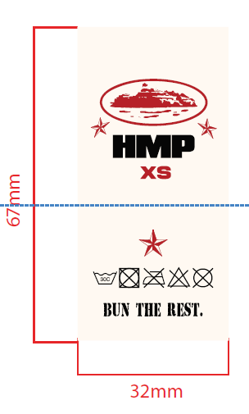
NHÃN TRANG TRÍ HMP 2" X2" | NATURAL
TỪ ĐƯỜNG MAY GIỮA CỔ SAU ĐẾN NHÃN 1" MAY 4 CẠNH | 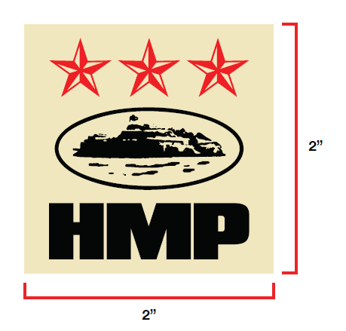
NHÃN THÀNH PHẦN 100%COTTON PO# 00229 CRTZ_1164 | WHITE
MAY TẠI SƯỜN TRÁI NGƯỜI MẶC, TỪ MÉP LAI LÊN 9CM
DÂY KÉO GIỮA TRƯỚC | BLACK
TẠI GIỮA TRƯỚC
POLYBAG MAINLINE 370mm X 470mm - CÓ CHỮ HMP | WHITE
CÓ CHỮ HMP
THẺ BÀI + DÂY TREO | KHAKI
GẮN TẠI NHÃN CHÍNH | 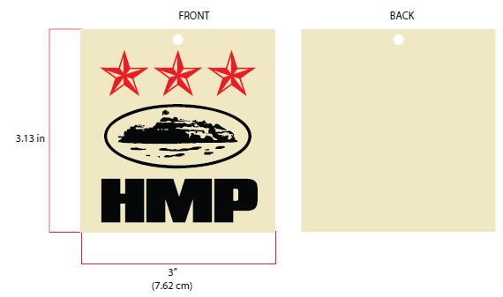
POLYBAG STICKER 2” (L) x 1” (W)
DÁN TẠI GÓC PHẢI BÊN DƯỚI MẶT TRƯỚC BAO POLYBAG | 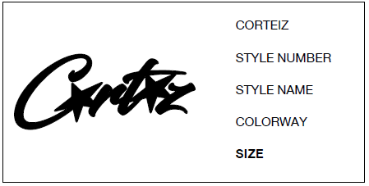
BAO LỚN (100CMX120CM) | CLEAR

GIẤY CHỐNG ẨM | WHITE

LÓT THÙNG | NATURAL
LÓT BÊN TRONG THÙNG
THÙNG CARTON | NATURAL

